Лист1
Сумма заказа: | 116 ₽ | Тип цены: | 0-49999

КОЛЛЕКЦИЯ "ТЕОРИЯ ОТНОСИТЕЛЬНОСТИ"
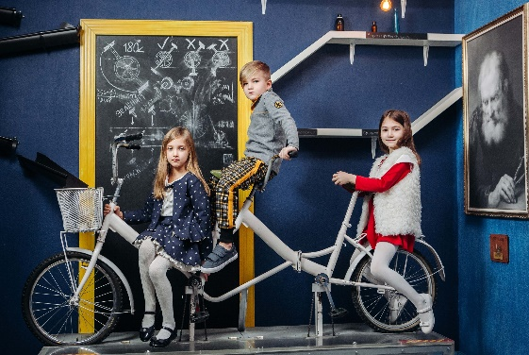 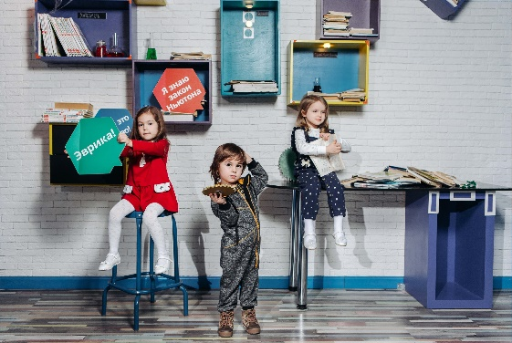 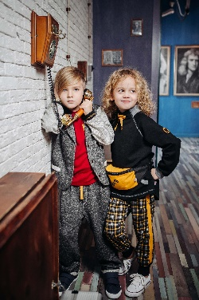

Фото | Артикул | Штрихкод | Наименование изделия | Цвет | Состав | Размеры | Заказ | 0-49999 | 50000-149999 | 150000 и выше
BOYS
80 - 92
6 | 028ВС0306А |  | Толстовка из двух тканей, с воротником стойкой, с рукавом реглан на манжете, с центральной застежкой на молнии, спереди - карманы с контарастной подкладкой, нашивка "пазл", низ с притачным поясом. | Серый/охра | Толстовка выполнена из футера двух видов 100%Хлопок | 80 |  | 652 ₽ | 606 ₽ | 554 ₽ | - ₽ | - ₽ | - ₽
 | 028ВС0306А |  |  | Серый/охра |  | 86 |  | 652 ₽ | 606 ₽ | 554 ₽ | - ₽ | - ₽ | - ₽
 | 028ВС0306А |  |  | Серый/охра |  | 92 |  | 652 ₽ | 606 ₽ | 554 ₽ | - ₽ | - ₽ | - ₽
 | 028ВС0306А |  |  |  |  |  |  | 652 ₽ | 606 ₽ | 554 ₽ | - ₽ | - ₽ | - ₽
 | 028ВС0306А |  |  |  |  |  |  | 652 ₽ | 606 ₽ | 554 ₽ | - ₽ | - ₽ | - ₽
 | 028ВС0306А |  |  |  |  |  |  | 652 ₽ | 606 ₽ | 554 ₽ | - ₽ | - ₽ | - ₽
 | 028ВС0306А |  |  |  |  |  |  | 652 ₽ | 606 ₽ | 554 ₽ | - ₽ | - ₽ | - ₽
2 | 028ВС0507А |  | Футболка с коротким рукавом, спереди эксклюзивная аппликация "фантастические звери"(победители конкурса детского рисунка), застежка в правом плечевом шве на кнопки. Горловина обработана планкой. | Белый | Футболка выполнена из кулирки 100% Хлопок,отделка: рибана 95% хлопок и 5% эластана, белый (аппликация) | 80 |  | 253 ₽ | 235 ₽ | 215 ₽ | - ₽ | - ₽ | - ₽
 | 028ВС0507А |  |  | Белый |  | 86 |  | 253 ₽ | 235 ₽ | 215 ₽ | - ₽ | - ₽ | - ₽
 | 028ВС0507А |  |  | Белый |  | 92 |  | 253 ₽ | 235 ₽ | 215 ₽ | - ₽ | - ₽ | - ₽
 | 028ВС0507А |  |  |  |  |  |  | 253 ₽ | 235 ₽ | 215 ₽ | - ₽ | - ₽ | - ₽
 | 028ВС0507А |  |  |  |  |  |  | 253 ₽ | 235 ₽ | 215 ₽ | - ₽ | - ₽ | - ₽
 | 028ВС0507А |  |  |  |  |  |  | 253 ₽ | 235 ₽ | 215 ₽ | - ₽ | - ₽ | - ₽
 | 028ВС0507А |  |  |  |  |  |  | 253 ₽ | 235 ₽ | 215 ₽ | - ₽ | - ₽ | - ₽
4 | 028ВС0604 |  | Брюки на широком поясе с резинкой, по центру поставлены люверсы и вдет шнур, с карманами с подкройным бочком и имитацией гульфика. По низу задних частей брючин - манжеты. | Охра | Брюки выполнены из футера 97%Хлопок, 3%эластан, пояс из кашкорсе 95%Хлопок, 5%эластан | 80 |  | 574 ₽ | 534 ₽ | 488 ₽ | - ₽ | - ₽ | - ₽
 | 028ВС0604 |  |  | Охра |  | 86 |  | 574 ₽ | 534 ₽ | 488 ₽ | - ₽ | - ₽ | - ₽
 | 028ВС0604 |  |  | Охра |  | 92 |  | 574 ₽ | 534 ₽ | 488 ₽ | - ₽ | - ₽ | - ₽
 | 028ВС0604 |  |  |  |  |  |  | 574 ₽ | 534 ₽ | 488 ₽ | - ₽ | - ₽ | - ₽
 | 028ВС0604 |  |  |  |  |  |  | 574 ₽ | 534 ₽ | 488 ₽ | - ₽ | - ₽ | - ₽
 | 028ВС0604 |  |  |  |  |  |  | 574 ₽ | 534 ₽ | 488 ₽ | - ₽ | - ₽ | - ₽
 | 028ВС0604 |  |  |  |  |  |  | 574 ₽ | 534 ₽ | 488 ₽ | - ₽ | - ₽ | - ₽
1 | 028BC0301A |  | Толстовка с длинным рукавом на манжете, горловина обработана планкой, застежка в левом плечевом шве на кнопки. Спереди аппликация, по низу притачной пояс. | Бордо | Толстовка выполнена из футера 100% хлопок,отделка: рибана 95% хлопок и 5% эластана бордо (аппликация настрачная и термоаппликация) | 80 |  | 540 ₽ | 502 ₽ | 459 ₽ | - ₽ | - ₽ | - ₽
 | 028BC0301A |  |  | Бордо |  | 86 |  | 540 ₽ | 502 ₽ | 459 ₽ | - ₽ | - ₽ | - ₽
 | 028BC0301A |  |  | Бордо |  | 92 |  | 540 ₽ | 502 ₽ | 459 ₽ | - ₽ | - ₽ | - ₽
 | 028BC0301A |  |  |  |  |  |  | 540 ₽ | 502 ₽ | 459 ₽ | - ₽ | - ₽ | - ₽
 | 028BC0301A |  |  |  |  |  |  | 540 ₽ | 502 ₽ | 459 ₽ | - ₽ | - ₽ | - ₽
 | 028BC0301A |  |  |  |  |  |  | 540 ₽ | 502 ₽ | 459 ₽ | - ₽ | - ₽ | - ₽
 | 028BC0301A |  |  |  |  |  |  | 540 ₽ | 502 ₽ | 459 ₽ | - ₽ | - ₽ | - ₽
5 | 028ВС0505А |  | Футболка с длинным втачным рукавом,состоящим из 2-х частей. На переде декоративный клапан с термопечатью. Застежка в левом плечевом шве на кнопку. Горловина обработана планкой. | Тартан охра/охра | Футболка выполнена из интерлока 100%Хлопок, планка горловины из рибаны 95%Хлопок, 5%эластан, (аппликация) | 80 |  | 333 ₽ | 310 ₽ | 283 ₽ | - ₽ | - ₽ | - ₽
 | 028ВС0505А |  |  | Тартан охра/охра |  | 86 |  | 333 ₽ | 310 ₽ | 283 ₽ | - ₽ | - ₽ | - ₽
 | 028ВС0505А |  |  | Тартан охра/охра |  | 92 |  | 333 ₽ | 310 ₽ | 283 ₽ | - ₽ | - ₽ | - ₽
 | 028ВС0505А |  |  |  |  |  |  | 333 ₽ | 310 ₽ | 283 ₽ | - ₽ | - ₽ | - ₽
 | 028ВС0505А |  |  |  |  |  |  | 333 ₽ | 310 ₽ | 283 ₽ | - ₽ | - ₽ | - ₽
 | 028ВС0505А |  |  |  |  |  |  | 333 ₽ | 310 ₽ | 283 ₽ | - ₽ | - ₽ | - ₽
 | 028ВС0505А |  |  |  |  |  |  | 333 ₽ | 310 ₽ | 283 ₽ | - ₽ | - ₽ | - ₽
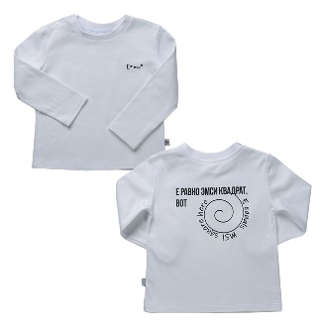 2 | 028ВС0502А |  | Футболка с длинным втачным рукавом, спереди и на спинке -термоаппликации, застежка в левом плечевом шве на кнопки. Горловина обработана планкой. | Белый | Футболка выполнена из интерлока 100% хлопок,планка горловины: рибана 95% хлопок и 5% эластана, белый (аппликации на переде и спинке) | 80 |  | 239 ₽ | 222 ₽ | 203 ₽ | - ₽ | - ₽ | - ₽
 | 028ВС0502А |  |  | Белый |  | 86 |  | 239 ₽ | 222 ₽ | 203 ₽ | - ₽ | - ₽ | - ₽
 | 028ВС0502А |  |  | Белый |  | 92 |  | 239 ₽ | 222 ₽ | 203 ₽ | - ₽ | - ₽ | - ₽
 | 028ВС0502А |  |  |  |  |  |  | 239 ₽ | 222 ₽ | 203 ₽ | - ₽ | - ₽ | - ₽
 | 028ВС0502А |  |  |  |  |  |  | 239 ₽ | 222 ₽ | 203 ₽ | - ₽ | - ₽ | - ₽
 | 028ВС0502А |  |  |  |  |  |  | 239 ₽ | 222 ₽ | 203 ₽ | - ₽ | - ₽ | - ₽
 | 028ВС0502А |  |  |  |  |  |  | 239 ₽ | 222 ₽ | 203 ₽ | - ₽ | - ₽ | - ₽
7 | 028ВС0608 |  | Брюки-йоги с имитацией гульфика,со вставкой на задней части, с лампасами и карманами в швах. На левой стороне под карманом -термоаппликация ( на лампасе). Пояс отрезной , на резинке, по центру установлены люверсы и вдет декоративный шнур. Низ брюк на манжете. | Тартан охра/ охра | Брюки-йоги выполнены из интерлока 100%Хлопок, пояс и манжеты из кашкорсе 95%Хлопок, 5%эластан, (аппликация) | 80 |  | 555 ₽ | 516 ₽ | 472 ₽ | - ₽ | - ₽ | - ₽
 | 028ВС0608 |  |  | Тартан охра/ охра |  | 86 |  | 555 ₽ | 516 ₽ | 472 ₽ | - ₽ | - ₽ | - ₽
 | 028ВС0608 |  |  | Тартан охра/ охра |  | 92 |  | 555 ₽ | 516 ₽ | 472 ₽ | - ₽ | - ₽ | - ₽
 | 028ВС0608 |  |  |  |  |  |  | 555 ₽ | 516 ₽ | 472 ₽ | - ₽ | - ₽ | - ₽
 | 028ВС0608 |  |  |  |  |  |  | 555 ₽ | 516 ₽ | 472 ₽ | - ₽ | - ₽ | - ₽
 | 028ВС0608 |  |  |  |  |  |  | 555 ₽ | 516 ₽ | 472 ₽ | - ₽ | - ₽ | - ₽
 | 028ВС0608 |  |  |  |  |  |  | 555 ₽ | 516 ₽ | 472 ₽ | - ₽ | - ₽ | - ₽
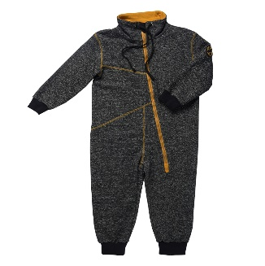 3 | 028ВС0903А |  | Комбинезон с длинным рукавом на манжете. По верхнему краю - воротник-стойка с кулиской, на которой установлены люверсы и вдет декоративный шнур, со смещённой застежкой-молнией спереди, на левом рукаве настрочена нашивка. Спереди и по швам втачивания рукава отделочные строчки. Низ штанин с манжетами. | Серый | Комбинезон выполнен из футера 100% хлопок | 80 |  | 852 ₽ | 792 ₽ | 724 ₽ | - ₽ | - ₽ | - ₽
 | 028ВС0903А |  |  | Серый |  | 86 |  | 852 ₽ | 792 ₽ | 724 ₽ | - ₽ | - ₽ | - ₽
 | 028ВС0903А |  |  | Серый |  | 92 |  | 852 ₽ | 792 ₽ | 724 ₽ | - ₽ | - ₽ | - ₽
 | 028ВС0903А |  |  |  |  |  |  | 852 ₽ | 792 ₽ | 724 ₽ | - ₽ | - ₽ | - ₽
 | 028ВС0903А |  |  |  |  |  |  | 852 ₽ | 792 ₽ | 724 ₽ | - ₽ | - ₽ | - ₽
 | 028ВС0903А |  |  |  |  |  |  | 852 ₽ | 792 ₽ | 724 ₽ | - ₽ | - ₽ | - ₽
 | 028ВС0903А |  |  |  |  |  |  | 852 ₽ | 792 ₽ | 724 ₽ | - ₽ | - ₽ | - ₽
98 - 128 |  |  |  |  |  |  |  |  |  |  | - ₽ | - ₽ | - ₽
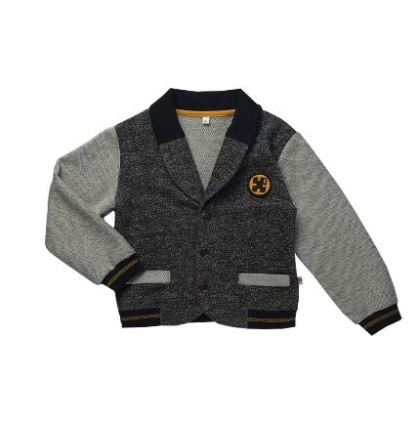 17 | 028ВС0218А |  | Пиджак спортивный с длинным рукавом на манжете, воротник "шаль", спереди - центральная застежка на кнопки, имитация карманов с листочками, а также нашивка "пазл" справа сверху, по низу притачной пояс. Отделка: воротник и нижний притачной пояс из чёрного кашкорсе, рукава и листочки на изнаночную сторону. | Серый/ черный | Пиджак выполнен из футера 100%Хлопок | 98 |  | 812 ₽ | 755 ₽ | 690 ₽ | - ₽ | - ₽ | - ₽
 | 028ВС0218А |  |  | Серый/ черный |  | 104 |  | 812 ₽ | 755 ₽ | 690 ₽ | - ₽ | - ₽ | - ₽
 | 028ВС0218А |  |  | Серый/ черный |  | 110 |  |  |  | 690 ₽ | - ₽ | - ₽ | - ₽
 | 028ВС0218А |  |  | Серый/ черный |  | 116 |  |  |  | 690 ₽ | - ₽ | - ₽ | - ₽
 | 028ВС0218А |  |  | Серый/ черный |  | 122 |  |  |  | 690 ₽ | - ₽ | - ₽ | - ₽
 | 028ВС0218А |  |  | Серый/ черный |  | 128 |  |  |  | 690 ₽ | - ₽ | - ₽ | - ₽
 | 028ВС0218А |  |  |  |  |  |  |  |  | 690 ₽ | - ₽ | - ₽ | - ₽
14 | 028ВС0419А |  | Рубашка с длинным втачным рукавом на манжете, на спинке кокетка из контрастной ткани, переходящая на перед, застёжка по борту на кнопках. Горловина изделия обработана воротником-стойкой, спереди - накладной карман с термопечатью. | Пазл охра/ белый | Рубашка выполнена из интерлока 100%Хлопок, (аппликация) | 98 |  | 602 ₽ | 560 ₽ | 512 ₽ | - ₽ | - ₽ | - ₽
 | 028ВС0419А |  |  | Пазл охра/ белый |  | 104 |  | 602 ₽ | 560 ₽ | 512 ₽ | - ₽ | - ₽ | - ₽
 | 028ВС0419А |  |  | Пазл охра/ белый |  | 110 |  |  |  | 512 ₽ | - ₽ | - ₽ | - ₽
 | 028ВС0419А |  |  | Пазл охра/ белый |  | 116 |  |  |  | 512 ₽ | - ₽ | - ₽ | - ₽
 | 028ВС0419А |  |  | Пазл охра/ белый |  | 122 |  |  |  | 512 ₽ | - ₽ | - ₽ | - ₽
 | 028ВС0419А |  |  | Пазл охра/ белый |  | 128 |  |  |  | 512 ₽ | - ₽ | - ₽ | - ₽
 | 028ВС0419А |  |  |  |  |  |  |  |  | 512 ₽ | - ₽ | - ₽ | - ₽
8 | 028ВС0511А |  | Футболка с коротким втачным рукавом с отворотом. Горловина изделия обработана планкой, спереди - накладной карман с термопечатью. | Бордо | Футболка выполнена из интерлока 100% хлопок,планка горловины: рибана 95% хлопок и 5% эластана, (аппликация) | 98 |  | 233 ₽ | 217 ₽ | 198 ₽ | - ₽ | - ₽ | - ₽
 | 028ВС0511А |  |  | Бордо |  | 104 |  | 233 ₽ | 217 ₽ | 198 ₽ | - ₽ | - ₽ | - ₽
 | 028ВС0511А |  |  | Бордо |  | 110 |  |  |  | 198 ₽ | - ₽ | - ₽ | - ₽
 | 028ВС0511А |  |  | Бордо |  | 116 |  |  |  | 198 ₽ | - ₽ | - ₽ | - ₽
 | 028ВС0511А |  |  | Бордо |  | 122 |  |  |  | 198 ₽ | - ₽ | - ₽ | - ₽
 | 028ВС0511А |  |  | Бордо |  | 128 |  |  |  | 198 ₽ | - ₽ | - ₽ | - ₽
 | 028ВС0511А |  |  |  |  |  |  |  |  | 198 ₽ | - ₽ | - ₽ | - ₽
15 | 028ВС0522А |  | Футболка с коротким втачным рукавом на манжете. Горловина изделия обработана планкой, спереди - накладной карман с термопечатью. | Пазл охра/ белый | Футболка выполнена из интерлока 100% хлопок,планка горловины и манжеты: рибана 95% хлопок и 5% эластана, белый (аппликации на переде и спинке) | 98 |  | 233 ₽ | 217 ₽ | 198 ₽ | - ₽ | - ₽ | - ₽
 | 028ВС0522А |  |  | Пазл охра/ белый |  | 104 |  | 233 ₽ | 217 ₽ | 198 ₽ | - ₽ | - ₽ | - ₽
 | 028ВС0522А |  |  | Пазл охра/ белый |  | 110 |  |  |  | 198 ₽ | - ₽ | - ₽ | - ₽
 | 028ВС0522А |  |  | Пазл охра/ белый |  | 116 |  |  |  | 198 ₽ | - ₽ | - ₽ | - ₽
 | 028ВС0522А |  |  | Пазл охра/ белый |  | 122 |  |  |  | 198 ₽ | - ₽ | - ₽ | - ₽
 | 028ВС0522А |  |  | Пазл охра/ белый |  | 128 |  |  |  | 198 ₽ | - ₽ | - ₽ | - ₽
 | 028ВС0522А |  |  |  |  |  |  |  |  | 198 ₽ | - ₽ | - ₽ | - ₽
11 | 028ВС0615 |  | Брюки с имитацией гульфика, с карманами и складками по талии. Пояс отрезной, на резинке, по центру переда люверсы и декоративный шнур. Низ брюк - с отворотом, с закрепками по боковым швам. | Серый | Брюки выполнены из футера 100%Хлопок, пояс задних частей из кашкорсе 95%Хлопок, 5%эластан | 98 |  | 580 ₽ | 539 ₽ | 493 ₽ | - ₽ | - ₽ | - ₽
 | 028ВС0615 |  |  | Серый |  | 104 |  | 580 ₽ | 539 ₽ | 493 ₽ | - ₽ | - ₽ | - ₽
 | 028ВС0615 |  |  | Серый |  | 110 |  |  |  | 493 ₽ | - ₽ | - ₽ | - ₽
 | 028ВС0615 |  |  | Серый |  | 116 |  |  |  | 493 ₽ | - ₽ | - ₽ | - ₽
 | 028ВС0615 |  |  | Серый |  | 122 |  |  |  | 493 ₽ | - ₽ | - ₽ | - ₽
 | 028ВС0615 |  |  | Серый |  | 128 |  |  |  | 493 ₽ | - ₽ | - ₽ | - ₽
 | 028ВС0615 |  |  |  |  |  |  |  |  | 493 ₽ | - ₽ | - ₽ | - ₽
9 | 028ВС0312А |  | Толстовка из двух тканей, на манжете, с длинным рукавом покроя реглан. По центру горловины спереди вставка, спереди справа - термоаппликация. Горловина изделия обработана планкой, по низу притачной пояс. | Охра/ бордо | Толстовка выполнена из футера двух видов 97%Хлопок, 3%эластан | 98 |  | 516 ₽ | 480 ₽ | 439 ₽ | - ₽ | - ₽ | - ₽
 | 028ВС0312А |  |  | Охра/ бордо |  | 104 |  | 516 ₽ | 480 ₽ | 439 ₽ | - ₽ | - ₽ | - ₽
 | 028ВС0312А |  |  | Охра/ бордо |  | 110 |  |  |  | 439 ₽ | - ₽ | - ₽ | - ₽
 | 028ВС0312А |  |  | Охра/ бордо |  | 116 |  |  |  | 439 ₽ | - ₽ | - ₽ | - ₽
 | 028ВС0312А |  |  | Охра/ бордо |  | 122 |  |  |  | 439 ₽ | - ₽ | - ₽ | - ₽
 | 028ВС0312А |  |  | Охра/ бордо |  | 128 |  |  |  | 439 ₽ | - ₽ | - ₽ | - ₽
 | 028ВС0312А |  |  |  |  |  |  |  |  | 439 ₽ | - ₽ | - ₽ | - ₽
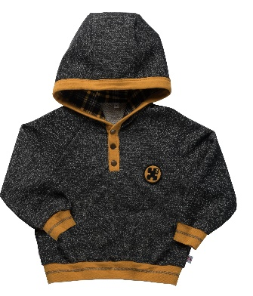 13 | 028ВС0317А |  | Толстовка с длинным рукавом на манжете, с капюшоном на подкладке (цвет: Тартан охра). Спереди застежка ( имитация планок) на кнопках, идущая по лицевому краю капюшона. На груди справа - нашивка "пазл", по низу - притачной пояс. | Серый/ охра/ тартан охра | Толстовка выполнена из футера 100%Хлопок | 98 |  | 676 ₽ | 629 ₽ | 575 ₽ | - ₽ | - ₽ | - ₽
 | 028ВС0317А |  |  | Серый/ охра/ тартан охра |  | 104 |  | 676 ₽ | 629 ₽ | 575 ₽ | - ₽ | - ₽ | - ₽
 | 028ВС0317А |  |  | Серый/ охра/ тартан охра |  | 110 |  |  |  | 575 ₽ | - ₽ | - ₽ | - ₽
 | 028ВС0317А |  |  | Серый/ охра/ тартан охра |  | 116 |  |  |  | 575 ₽ | - ₽ | - ₽ | - ₽
 | 028ВС0317А |  |  | Серый/ охра/ тартан охра |  | 122 |  |  |  | 575 ₽ | - ₽ | - ₽ | - ₽
 | 028ВС0317А |  |  | Серый/ охра/ тартан охра |  | 128 |  |  |  | 575 ₽ | - ₽ | - ₽ | - ₽
 | 028ВС0317А |  |  |  |  |  |  |  |  | 575 ₽ | - ₽ | - ₽ | - ₽
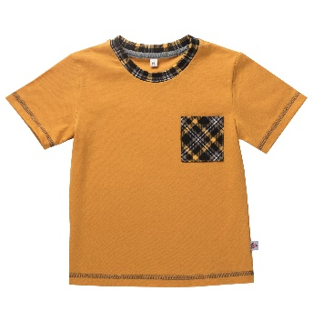 10 | 028ВС0525 |  | Футболка с длинным втачным рукавом. Спереди накладной карман с термопечатью. Горловина обработана планкой. Футболка выполнена из интерлока, Состав: 100% хлопок, планка горловины из рибаны, Состав: 95% Хлопок, 5% эластан. | Тартан охра/ охра | Футболка выполнена из интерлока, Состав: 100% хлопок, планка горловины из рибаны, Состав: 95% | 98 |  | 233 ₽ | 217 ₽ | 198 ₽ | - ₽ | - ₽ | - ₽
 | 028ВС0526 |  |  | Тартан охра/ охра |  | 104 |  | 233 ₽ | 217 ₽ | 198 ₽ | - ₽ | - ₽ | - ₽
 | 028ВС0527 |  |  | Тартан охра/ охра |  | 110 |  |  |  | 198 ₽ | - ₽ | - ₽ | - ₽
 | 028ВС0528 |  |  | Тартан охра/ охра |  | 116 |  |  |  | 198 ₽ | - ₽ | - ₽ | - ₽
 | 028ВС0529 |  |  | Тартан охра/ охра |  | 122 |  |  |  | 198 ₽ | - ₽ | - ₽ | - ₽
 | 028ВС0530 |  |  | Тартан охра/ охра |  | 128 |  |  |  | 198 ₽ | - ₽ | - ₽ | - ₽
 | 028ВС0531 |  |  |  |  |  |  |  |  | 198 ₽ | - ₽ | - ₽ | - ₽
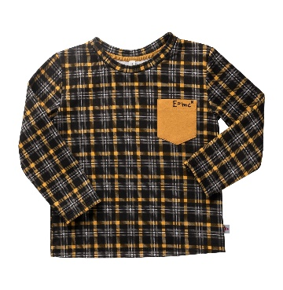 10 | 028ВС0524А |  | Футболка с длинным втачным рукавом. Спереди накладной карман с термопечатью. Горловина обработана планкой. Футболка выполнена из интерлока, Состав: 100% хлопок, планка горловины из рибаны, Состав: 95% Хлопок, 5% эластан. | Тартан охра/ охра | Футболка выполнена из интерлока, Состав: 100% хлопок, планка горловины из рибаны, Состав: 95% | 98 |  | 333 ₽ | 310 ₽ | 283 ₽ | - ₽ | - ₽ | - ₽
 | 028ВС0524А |  |  | Тартан охра/ охра |  | 104 |  | 333 ₽ | 310 ₽ | 283 ₽ | - ₽ | - ₽ | - ₽
 | 028ВС0524А |  |  | Тартан охра/ охра |  | 110 |  |  |  | 283 ₽ | - ₽ | - ₽ | - ₽
 | 028ВС0524А |  |  | Тартан охра/ охра |  | 116 |  |  |  | 283 ₽ | - ₽ | - ₽ | - ₽
 | 028ВС0524А |  |  | Тартан охра/ охра |  | 122 |  |  |  | 283 ₽ | - ₽ | - ₽ | - ₽
 | 028ВС0524А |  |  | Тартан охра/ охра |  | 128 |  |  |  | 283 ₽ | - ₽ | - ₽ | - ₽
 | 028ВС0524А |  |  |  |  |  |  |  |  | 283 ₽ | - ₽ | - ₽ | - ₽
10 | 028ВС0514А |  | Рубашка с длинным втачным рукавом, застёжка - планка на кнопках, переходящая в воротник стойку. На левом рукаве нашивка " пазл ". | Серый | Рубашка выполнена из кашкорсе 95%Хлопок, 5%эластан | 98 |  | 516 ₽ | 480 ₽ | 439 ₽ | - ₽ | - ₽ | - ₽
 | 028ВС0514А |  |  | Серый |  | 104 |  | 516 ₽ | 480 ₽ | 439 ₽ | - ₽ | - ₽ | - ₽
 | 028ВС0514А |  |  | Серый |  | 110 |  |  |  | 439 ₽ | - ₽ | - ₽ | - ₽
 | 028ВС0514А |  |  | Серый |  | 116 |  |  |  | 439 ₽ | - ₽ | - ₽ | - ₽
 | 028ВС0514А |  |  | Серый |  | 122 |  |  |  | 439 ₽ | - ₽ | - ₽ | - ₽
 | 028ВС0514А |  |  | Серый |  | 128 |  |  |  | 439 ₽ | - ₽ | - ₽ | - ₽
 | 028ВС0514А |  |  |  |  |  |  |  |  | 439 ₽ | - ₽ | - ₽ | - ₽
2 | 028ВС0513А |  | Футболка с коротким рукавом, спереди эксклюзивная аппликация "фантастические звери"(победители конкурса детского рисунка). Горловина обработана планкой. | Белый | Футболка выполнена из кулирки 100% Хлопок,отделка: рибана 95% хлопок и 5% эластана, белый (аппликация) | 98 |  | 253 ₽ | 235 ₽ | 215 ₽ | - ₽ | - ₽ | - ₽
 | 028ВС0513А |  |  | Белый |  | 104 |  | 253 ₽ | 235 ₽ | 215 ₽ | - ₽ | - ₽ | - ₽
 | 028ВС0513А |  |  | Белый |  | 110 |  |  |  | 215 ₽ | - ₽ | - ₽ | - ₽
 | 028ВС0513А |  |  | Белый |  | 116 |  |  |  | 215 ₽ | - ₽ | - ₽ | - ₽
 | 028ВС0513А |  |  | Белый |  | 122 |  |  |  | 215 ₽ | - ₽ | - ₽ | - ₽
 | 028ВС0513А |  |  | Белый |  | 128 |  |  |  | 215 ₽ | - ₽ | - ₽ | - ₽
 | 028ВС0513А |  |  |  |  |  |  |  |  | 215 ₽ | - ₽ | - ₽ | - ₽
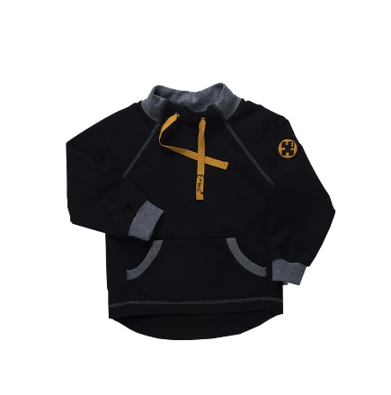 12 | 028ВС0316А |  | Толстовка с длинным рукавом покроя реглан, на манжете. Спереди - карман " кенгуру", на рукаве нашивка "пазл ". Воротник- стойка с люверсами и вдетым шнуром ( на шнуре с одной стороны термопечать). Низ спинки выпуклый к центру. | Чёрный | Толстовка выполнена из футера 95%Хлопок, 5%эластан, воротник и манжеты из кашкорсе 95%Хлопок, 5%эластан (аппликация) | 98 |  | 676 ₽ | 629 ₽ | 575 ₽ | - ₽ | - ₽ | - ₽
 | 028ВС0316А |  |  | Чёрный |  | 104 |  | 676 ₽ | 629 ₽ | 575 ₽ | - ₽ | - ₽ | - ₽
 | 028ВС0316А |  |  | Чёрный |  | 110 |  |  |  | 575 ₽ | - ₽ | - ₽ | - ₽
 | 028ВС0316А |  |  | Чёрный |  | 116 |  |  |  | 575 ₽ | - ₽ | - ₽ | - ₽
 | 028ВС0316А |  |  | Чёрный |  | 122 |  |  |  | 575 ₽ | - ₽ | - ₽ | - ₽
 | 028ВС0316А |  |  | Чёрный |  | 128 |  |  |  | 575 ₽ | - ₽ | - ₽ | - ₽
 | 028ВС0316А |  |  |  |  |  |  |  |  | 575 ₽ | - ₽ | - ₽ | - ₽
7 | 028ВС0608 |  | Брюки-йоги с имитацией гульфика,со вставкой на задней части, с лампасами и карманами в швах. На левой стороне под карманом -термоаппликация ( на лампасе). Пояс отрезной , на резинке, по центру установлены люверсы и вдет декоративный шнур. Низ брюк на манжете. | Тартан охра/ охра | Брюки-йоги выполнены из интерлока 100%Хлопок, пояс и манжеты из кашкорсе 95%Хлопок, 5%эластан, (аппликация) | 98 |  | 555 ₽ | 516 ₽ | 472 ₽ | - ₽ | - ₽ | - ₽
 | 028ВС0608 |  |  | Тартан охра/ охра |  | 104 |  | 555 ₽ | 516 ₽ | 472 ₽ | - ₽ | - ₽ | - ₽
 | 028ВС0608 |  |  | Тартан охра/ охра |  | 110 |  |  |  | 472 ₽ | - ₽ | - ₽ | - ₽
 | 028ВС0608 |  |  | Тартан охра/ охра |  | 116 |  |  |  | 472 ₽ | - ₽ | - ₽ | - ₽
 | 028ВС0608 |  |  | Тартан охра/ охра |  | 122 |  |  |  | 472 ₽ | - ₽ | - ₽ | - ₽
 | 028ВС0608 |  |  | Тартан охра/ охра |  | 128 |  |  |  | 472 ₽ | - ₽ | - ₽ | - ₽
 | 028ВС0608 |  |  |  |  |  |  |  |  | 472 ₽ | - ₽ | - ₽ | - ₽
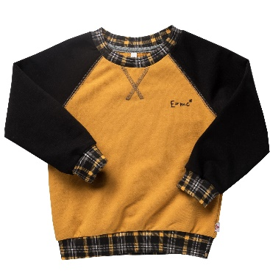 16 | 028ВС0312А |  | Толстовка из двух тканей, на манжете, с длинным рукавом покроя реглан. По центру горловины переда - отделочные строчки, на груди справа - термоаппликация. Горловина изделия обработана планкой, по низу - притачной пояс. Толстовка выполнена из футера двух видов, состав: 97%Хлопок, 3%эластан. | Черный/охра/ тартан охра | Толстовка выполнена из футера 95%Хлопок, 5%эластан, воротник и манжеты из рибаны 95%Хлопок, 5%эластан (аппликация) | 98 |  | 559 ₽ | 520 ₽ | 475 ₽ | - ₽ | - ₽ | - ₽
 | 028ВС0312А |  |  | Черный/охра/ тартан охра |  | 104 |  | 559 ₽ | 520 ₽ | 475 ₽ | - ₽ | - ₽ | - ₽
 | 028ВС0312А |  |  | Черный/охра/ тартан охра |  | 110 |  |  |  | 475 ₽ | - ₽ | - ₽ | - ₽
 | 028ВС0312А |  |  | Черный/охра/ тартан охра |  | 116 |  |  |  | 475 ₽ | - ₽ | - ₽ | - ₽
 | 028ВС0312А |  |  | Черный/охра/ тартан охра |  | 122 |  |  |  | 475 ₽ | - ₽ | - ₽ | - ₽
 | 028ВС0312А |  |  | Черный/охра/ тартан охра |  | 128 |  |  |  | 475 ₽ | - ₽ | - ₽ | - ₽
 | 028ВС0312А |  |  |  |  |  |  |  |  | 475 ₽ | - ₽ | - ₽ | - ₽
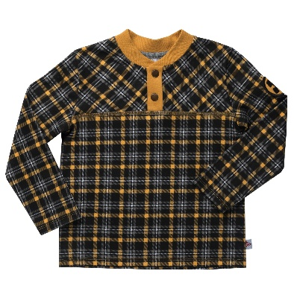 16 | 028ВС0521 |  | Рубашка с длинным втачным рукавом, застёжка - планка на кнопках, перед с кокеткой. Горловина изделия обработана воротником-стойкой. | Тартан охра/ охра | Рубашка выполнена из интерлока 100%Хлопок), планка горловины и манжеты: рибана 95% хлопок и 5% эластана | 98 |  | 333 ₽ | 310 ₽ | 283 ₽ | - ₽ | - ₽ | - ₽
 | 028ВС0521 |  |  | Тартан охра/ охра |  | 104 |  | 333 ₽ | 310 ₽ | 283 ₽ | - ₽ | - ₽ | - ₽
 | 028ВС0521 |  |  | Тартан охра/ охра |  | 110 |  |  |  | 283 ₽ | - ₽ | - ₽ | - ₽
 | 028ВС0521 |  |  | Тартан охра/ охра |  | 116 |  |  |  | 283 ₽ | - ₽ | - ₽ | - ₽
 | 028ВС0521 |  |  | Тартан охра/ охра |  | 122 |  |  |  | 283 ₽ | - ₽ | - ₽ | - ₽
 | 028ВС0521 |  |  |  |  | 128 |  |  |  | 283 ₽ | - ₽ | - ₽ | - ₽
 | 028ВС0521 |  |  |  |  |  |  |  |  | 283 ₽ | - ₽ | - ₽ | - ₽
18 | 028ВС1420А |  | Сумка поясная, на ремне с пластиковыми регуляторами длины ремня, на молнии, с термоаппликацией. | Черный/охра | Сумка выполнена из непромокаемой ткани оксфорд 100%п/э | TU |  | 447 ₽ | 416 ₽ | 380 ₽ | - ₽ | - ₽ | - ₽
 | 028ВС1420А |  |  |  |  |  |  | 447 ₽ | 416 ₽ | 380 ₽ | - ₽ | - ₽ | - ₽
 | 028ВС1420А |  |  |  |  |  |  |  |  | 380 ₽ | - ₽ | - ₽ | - ₽
 | 028ВС1420А |  |  |  |  |  |  |  |  | 380 ₽ | - ₽ | - ₽ | - ₽
 | 028ВС1420А |  |  |  |  |  |  |  |  | 380 ₽ | - ₽ | - ₽ | - ₽
 | 028ВС1420А |  |  |  |  |  |  |  |  | 380 ₽ | - ₽ | - ₽ | - ₽
 | 028ВС1420А |  |  |  |  |  |  |  |  | 380 ₽ | - ₽ | - ₽ | - ₽
GIRLS |  |  |  |  |  |  |  |  |  |  | - ₽ | - ₽ | - ₽
80 - 92 |  |  |  |  |  |  |  |  |  |  | - ₽ | - ₽ | - ₽
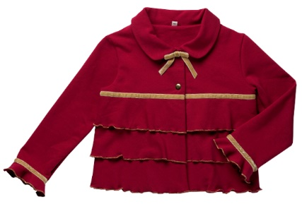 19 | 028GС0239 |  | Жакет с длинным втачным рукавом, с воланом по низу, воротник отложной, застежка спереди на кнопках. На перед и спинку настрочены три волана, по верхнему волану и волану рукава настрочена бархатная лента. Над верхней кнопкой пришита брошь в форме банта. | Бордо | Жакет выполнен из футера 97%Хлопок, 3%эластан | 80 |  | 871 ₽ | 810 ₽ | 740 ₽ | - ₽ | - ₽ | - ₽
 | 028GС0239 |  |  | Бордо |  | 86 |  | 871 ₽ | 810 ₽ | 740 ₽ | - ₽ | - ₽ | - ₽
 | 028GС0239 |  |  | Бордо |  | 92 |  |  |  | 740 ₽ | - ₽ | - ₽ | - ₽
 | 028GС0239 |  |  |  |  |  |  |  |  | 740 ₽ | - ₽ | - ₽ | - ₽
 | 028GС0239 |  |  |  |  |  |  |  |  | 740 ₽ | - ₽ | - ₽ | - ₽
 | 028GС0239 |  |  |  |  |  |  |  |  | 740 ₽ | - ₽ | - ₽ | - ₽
 | 028GС0239 |  |  |  |  |  |  |  |  | 740 ₽ | - ₽ | - ₽ | - ₽
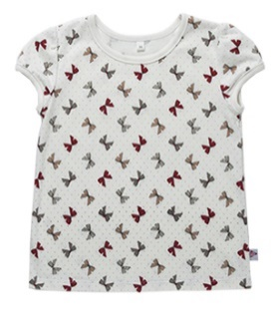 23 | 028GС0527 |  | Футболка с коротким, втачным рукавом со сборкой по окату, горловина и низ рукава обработаны окантовкой, застежка в левом плечевом шве на кнопки. | Бантики молоко | Футболка выполнена из интерлока 100% Хлопок | 80 |  | 239 ₽ | 222 ₽ | 203 ₽ | - ₽ | - ₽ | - ₽
 | 028GС0527 |  |  | Бантики молоко |  | 86 |  | 239 ₽ | 222 ₽ | 203 ₽ | - ₽ | - ₽ | - ₽
 | 028GС0527 |  |  | Бантики молоко |  | 92 |  |  |  | 203 ₽ | - ₽ | - ₽ | - ₽
 | 028GС0527 |  |  |  |  |  |  |  |  | 203 ₽ | - ₽ | - ₽ | - ₽
 | 028GС0527 |  |  |  |  |  |  |  |  | 203 ₽ | - ₽ | - ₽ | - ₽
 | 028GС0527 |  |  |  |  |  |  |  |  | 203 ₽ | - ₽ | - ₽ | - ₽
 | 028GС0527 |  |  |  |  |  |  |  |  | 203 ₽ | - ₽ | - ₽ | - ₽
26 | 028GС0632 |  | Лосины с имитацией застежки гульфика, с накладными карманами на задних половинках, на резинке. Отделочные строчки золотыми нитками. | Синий | Лосины выполнены из трикотажного полотна 70% Хлопок, 25% п/э и 5% эластана | 80 |  | 388 ₽ | 361 ₽ | 330 ₽ | - ₽ | - ₽ | - ₽
 | 028GС0632 |  |  | Синий |  | 86 |  | 388 ₽ | 361 ₽ | 330 ₽ | - ₽ | - ₽ | - ₽
 | 028GС0632 |  |  | Синий |  | 92 |  |  |  | 330 ₽ | - ₽ | - ₽ | - ₽
 | 028GС0632 |  |  |  |  |  |  |  |  | 330 ₽ | - ₽ | - ₽ | - ₽
 | 028GС0632 |  |  |  |  |  |  |  |  | 330 ₽ | - ₽ | - ₽ | - ₽
 | 028GС0632 |  |  |  |  |  |  |  |  | 330 ₽ | - ₽ | - ₽ | - ₽
 | 028GС0632 |  |  |  |  |  |  |  |  | 330 ₽ | - ₽ | - ₽ | - ₽
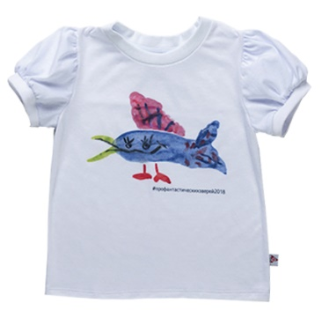 3 | 028GС0528А |  | Футболка с коротким рукавом со сборками по окату и низу рукава, низ рукава с узкой манжетой, горловина обработана планкой, застежка в левом плечевом шве на кнопки. Спереди эксклюзивная аппликация "фантастические звери"(победители конкурса детского рисунка). | Белый | Футболка выполнена из кулирки 100% Хлопок,отделка: рибана 95% хлопок и 5% эластана, белый (аппликация) | 80 |  | 253 ₽ | 235 ₽ | 215 ₽ | - ₽ | - ₽ | - ₽
 | 028GС0528А |  |  | Белый |  | 86 |  | 253 ₽ | 235 ₽ | 215 ₽ | - ₽ | - ₽ | - ₽
 | 028GС0528А |  |  | Белый |  | 92 |  |  |  | 215 ₽ | - ₽ | - ₽ | - ₽
 |  |  |  |  |  |  |  |  |  | 215 ₽ | - ₽ | - ₽ | - ₽
 |  |  |  |  |  |  |  |  |  | 215 ₽ | - ₽ | - ₽ | - ₽
 |  |  |  |  |  |  |  |  |  | 215 ₽ | - ₽ | - ₽ | - ₽
 |  |  |  |  |  |  |  |  |  | 215 ₽ | - ₽ | - ₽ | - ₽
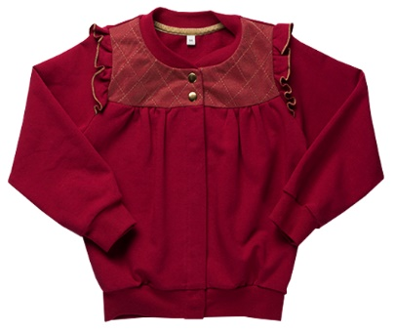 20 | 028GС0335 |  | Толстовка с длинным, втачным рукавом с рюшей по окату и манжетой, воротник стойка, перед с кокеткой, застежка спереди на металлических кнопках (две на кокетке спереди и четыре потайные). На кокетке настрочен золотой фатин с отстрочками "ромбами". По низу притачной пояс. | Бордо | Толстовка выполнена из футера 97%Хлопок, 3%эластан | 80 |  | 800 ₽ | 744 ₽ | 680 ₽ | - ₽ | - ₽ | - ₽
 | 028GС0335 |  |  | Бордо |  | 86 |  | 800 ₽ | 744 ₽ | 680 ₽ | - ₽ | - ₽ | - ₽
 | 028GС0335 |  |  | Бордо |  | 92 |  |  |  | 680 ₽ | - ₽ | - ₽ | - ₽
 | 028GС0335 |  |  |  |  |  |  |  |  | 680 ₽ | - ₽ | - ₽ | - ₽
 | 028GС0335 |  |  |  |  |  |  |  |  | 680 ₽ | - ₽ | - ₽ | - ₽
 | 028GС0335 |  |  |  |  |  |  |  |  | 680 ₽ | - ₽ | - ₽ | - ₽
 | 028GС0335 |  |  |  |  |  |  |  |  | 680 ₽ | - ₽ | - ₽ | - ₽
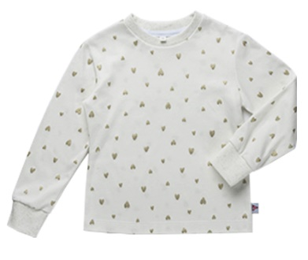 24 | 028GС0529 |  | Футболка с длинным, втачным рукавом с манжетой, горловина обработана планкой, застежка в левом плечевом шве на две кнопки. | Сердечки молоко | Футболка выполнена из интерлока 100% Хлопок, рибана 95% хлопок и 5% эластана | 80 |  | 340 ₽ | 316 ₽ | 289 ₽ | - ₽ | - ₽ | - ₽
 | 028GС0529 |  |  | Сердечки молоко |  | 86 |  | 340 ₽ | 316 ₽ | 289 ₽ | - ₽ | - ₽ | - ₽
 | 028GС0529 |  |  | Сердечки молоко |  | 92 |  |  |  | 289 ₽ | - ₽ | - ₽ | - ₽
 | 028GС0529 |  |  |  |  |  |  |  |  | 289 ₽ | - ₽ | - ₽ | - ₽
 | 028GС0529 |  |  |  |  |  |  |  |  | 289 ₽ | - ₽ | - ₽ | - ₽
 | 028GС0529 |  |  |  |  |  |  |  |  | 289 ₽ | - ₽ | - ₽ | - ₽
 | 028GС0529 |  |  |  |  |  |  |  |  | 289 ₽ | - ₽ | - ₽ | - ₽
22 | 028GС0937 |  | Комбинезон из футера на лямках, застежка по внутренней стороне брючин на кнопках. Горловина переда и спинки окантована, спереди, по лямкам и по спинке, настрочены рюши. По низу штанин - манжет с широкой резинкой. | Синий сердечки | Комбинезон выполнен из футера 97%Хлопок, 3%эластан | 80 |  | 800 ₽ | 744 ₽ | 680 ₽ | - ₽ | - ₽ | - ₽
 | 028GС0937 |  |  | Синий сердечки |  | 86 |  | 800 ₽ | 744 ₽ | 680 ₽ | - ₽ | - ₽ | - ₽
 | 028GС0937 |  |  | Синий сердечки |  | 92 |  |  |  | 680 ₽ | - ₽ | - ₽ | - ₽
 | 028GС0937 |  |  |  |  |  |  |  |  | 680 ₽ | - ₽ | - ₽ | - ₽
 | 028GС0937 |  |  |  |  |  |  |  |  | 680 ₽ | - ₽ | - ₽ | - ₽
 | 028GС0937 |  |  |  |  |  |  |  |  | 680 ₽ | - ₽ | - ₽ | - ₽
 | 028GС0937 |  |  |  |  |  |  |  |  | 680 ₽ | - ₽ | - ₽ | - ₽
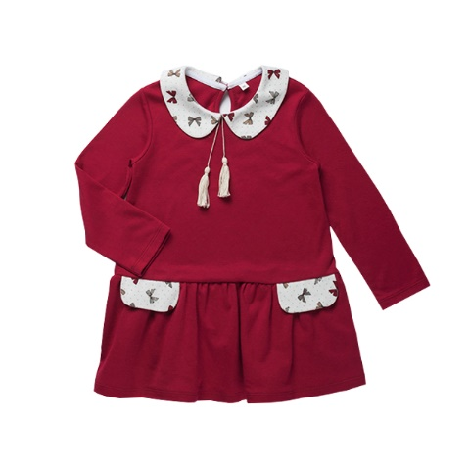 21 | 028GС0831 |  | Платье с длинным, втачным рукавом, отрезное ниже линии талии. Горловина с отложным воротником, застежка в разрезе спинки на пуговицу, под воротничком - бантик с двумя кисточками, с клапанами, юбка платья присобрана. | Бордо/ бантики молоко | Платье выполнено из интерлока 100% хлопок | 80 |  | 454 ₽ | 422 ₽ | 386 ₽ | - ₽ | - ₽ | - ₽
 | 028GС0831 |  |  | Бордо/ бантики молоко |  | 86 |  | 454 ₽ | 422 ₽ | 386 ₽ | - ₽ | - ₽ | - ₽
 | 028GС0831 |  |  | Бордо/ бантики молоко |  | 92 |  |  |  | 386 ₽ | - ₽ | - ₽ | - ₽
 | 028GС0831 |  |  |  |  |  |  |  |  | 386 ₽ | - ₽ | - ₽ | - ₽
 | 028GС0831 |  |  |  |  |  |  |  |  | 386 ₽ | - ₽ | - ₽ | - ₽
 | 028GС0831 |  |  |  |  |  |  |  |  | 386 ₽ | - ₽ | - ₽ | - ₽
 | 028GС0831 |  |  |  |  |  |  |  |  | 386 ₽ | - ₽ | - ₽ | - ₽
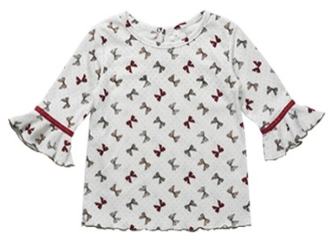 25 | 028GС0530 |  | Футболка с коротким, втачным рукавом по низу волан с настроченной бархатной лентой по шву притачивания, застежка в горловине спинки на кнопку. | Бантики молоко | Футболка выполнена из интерлока 100% Хлопок | 80 |  | 340 ₽ | 316 ₽ | 289 ₽ | - ₽ | - ₽ | - ₽
 | 028GС0530 |  |  | Бантики молоко |  | 86 |  | 340 ₽ | 316 ₽ | 289 ₽ | - ₽ | - ₽ | - ₽
 | 028GС0530 |  |  | Бантики молоко |  | 92 |  |  |  | 289 ₽ | - ₽ | - ₽ | - ₽
 | 028GС0530 |  |  |  |  |  |  |  |  | 289 ₽ | - ₽ | - ₽ | - ₽
 | 028GС0530 |  |  |  |  |  |  |  |  | 289 ₽ | - ₽ | - ₽ | - ₽
 | 028GС0530 |  |  |  |  |  |  |  |  | 289 ₽ | - ₽ | - ₽ | - ₽
 | 028GС0530 |  |  |  |  |  |  |  |  | 289 ₽ | - ₽ | - ₽ | - ₽
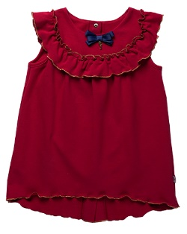 27 | 028GС0836 |  | Сарафан с кокетками переда и спинки на подкладке, с рюшей впо верхней части, застежка планками на спинке на кнопки, по центру переда настрочен бант с золотым ключиком. Низ спинки длинне к центру. | Бордо | Сарафан выполнен из футера 97%Хлопок, 3%эластан | 80 |  | 509 ₽ | 474 ₽ | 433 ₽ | - ₽ | - ₽ | - ₽
 | 028GС0836 |  |  | Бордо |  | 86 |  | 509 ₽ | 474 ₽ | 433 ₽ | - ₽ | - ₽ | - ₽
 | 028GС0836 |  |  | Бордо |  | 92 |  |  |  | 433 ₽ | - ₽ | - ₽ | - ₽
 | 028GС0836 |  |  |  |  |  |  |  |  | 433 ₽ | - ₽ | - ₽ | - ₽
 | 028GС0836 |  |  |  |  |  |  |  |  | 433 ₽ | - ₽ | - ₽ | - ₽
 | 028GС0836 |  |  |  |  |  |  |  |  | 433 ₽ | - ₽ | - ₽ | - ₽
 | 028GС0836 |  |  |  |  |  |  |  |  | 433 ₽ | - ₽ | - ₽ | - ₽
98 - 128 |  |  |  |  |  |  |  |  |  |  | - ₽ | - ₽ | - ₽
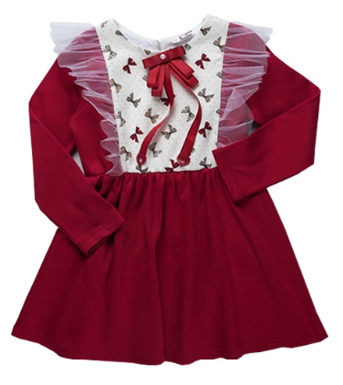 29 | 028GС0842 |  | Платье с длинным, втачным рукавом, отрезное по линии талии. По горловине застежка в разрезе спинки на пуговицу. В рельефных швах верхней части платья - рюши из фатина. Съемная брошь. | Бордо/ бантики молоко | Платье выполнено из интерлока 100% хлопок | 98 |  | 468 ₽ | 435 ₽ | 398 ₽ | - ₽ | - ₽ | - ₽
 | 028GС0842 |  |  | Бордо/ бантики молоко |  | 104 |  | 468 ₽ | 435 ₽ | 398 ₽ | - ₽ | - ₽ | - ₽
 | 028GС0842 |  |  | Бордо/ бантики молоко |  | 110 |  |  |  | 398 ₽ | - ₽ | - ₽ | - ₽
 | 028GС0842 |  |  | Бордо/ бантики молоко |  | 116 |  |  |  | 398 ₽ | - ₽ | - ₽ | - ₽
 | 028GС0842 |  |  | Бордо/ бантики молоко |  | 122 |  |  |  | 398 ₽ | - ₽ | - ₽ | - ₽
 | 028GС0842 |  |  | Бордо/ бантики молоко |  | 128 |  |  |  | 398 ₽ | - ₽ | - ₽ | - ₽
 | 028GС0842 |  |  |  |  |  |  |  |  | 398 ₽ | - ₽ | - ₽ | - ₽
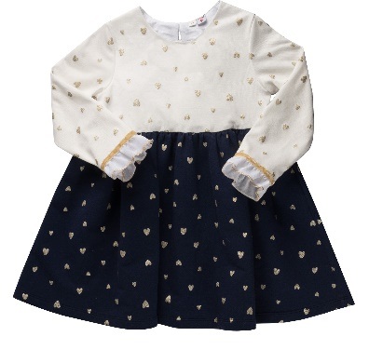 36 | 028GС0840 |  | Платье с длинным, втачным рукавом, с воланом из шифона по низу рукава, отрезное по линии талии, из двух видов ткани, лиф на подкладке. По горловине застежка в разрезе спинки на пуговицу. По линии талии юбка на эластичной сборке. По шву притачивания волана рукава настрочена бархатная тесьма. | Молоко сердечки/ синий | Платье выполнено: верх из интерлока 100% хлопок, юбка из футера 97%Хлопок, 3%эластан | 98 |  | 468 ₽ | 435 ₽ | 398 ₽ | - ₽ | - ₽ | - ₽
 | 028GС0840 |  |  | Молоко сердечки/ синий |  | 104 |  | 468 ₽ | 435 ₽ | 398 ₽ | - ₽ | - ₽ | - ₽
 | 028GС0840 |  |  | Молоко сердечки/ синий |  | 110 |  |  |  | 398 ₽ | - ₽ | - ₽ | - ₽
 | 028GС0840 |  |  | Молоко сердечки/ синий |  | 116 |  |  |  | 398 ₽ | - ₽ | - ₽ | - ₽
 | 028GС0840 |  |  | Молоко сердечки/ синий |  | 122 |  |  |  | 398 ₽ | - ₽ | - ₽ | - ₽
 | 028GС0840 |  |  | Молоко сердечки/ синий |  | 128 |  |  |  | 398 ₽ | - ₽ | - ₽ | - ₽
 | 028GС0840 |  |  |  |  |  |  |  |  | 398 ₽ | - ₽ | - ₽ | - ₽
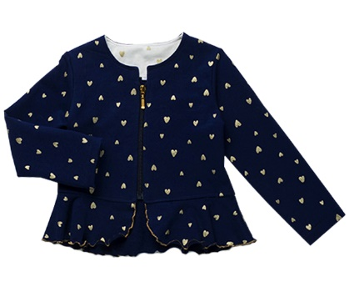 38 | 028GС0247 |  | Жакет с длинным, втачным рукавом, с баской, обмётанной золотыми нитками (микрооверлок). На горловине обтачкой, застежка по центру переда на молнии. | Синий сердечки | Жакет выполнен из футера 97% Хлопок, 3% эластан | 98 |  | 821 ₽ | 764 ₽ | 698 ₽ | - ₽ | - ₽ | - ₽
 | 028GС0247 |  |  | Синий сердечки |  | 104 |  | 821 ₽ | 764 ₽ | 698 ₽ | - ₽ | - ₽ | - ₽
 | 028GС0247 |  |  | Синий сердечки |  | 110 | 1 |  |  | 698 ₽ | - ₽ | - ₽ | 698 ₽
 | 028GС0247 |  |  | Синий сердечки |  | 116 |  |  |  | 698 ₽ | - ₽ | - ₽ | - ₽
 | 028GС0247 |  |  | Синий сердечки |  | 122 |  |  |  | 698 ₽ | - ₽ | - ₽ | - ₽
 | 028GС0247 |  |  | Синий сердечки |  | 128 | 1 |  |  | 698 ₽ | - ₽ | - ₽ | 698 ₽
 | 028GС0247 |  |  |  |  |  |  |  |  | 698 ₽ | - ₽ | - ₽ | - ₽
32 | 028GС0553 |  | Футболка с длинным, втачным рукавом с манжетой, горловина обработана планкой. | Сердечки молоко | Футболка выполнена из интерлока 100% Хлопок, рибана 95% хлопок и 5% эластана | 98 |  | 340 ₽ | 316 ₽ | 289 ₽ | - ₽ | - ₽ | - ₽
 | 028GС0553 |  |  | Сердечки молоко |  | 104 |  | 340 ₽ | 316 ₽ | 289 ₽ | - ₽ | - ₽ | - ₽
 | 028GС0553 |  |  | Сердечки молоко |  | 110 |  |  |  | 289 ₽ | - ₽ | - ₽ | - ₽
 | 028GС0553 |  |  | Сердечки молоко |  | 116 |  |  |  | 289 ₽ | - ₽ | - ₽ | - ₽
 | 028GС0553 |  |  | Сердечки молоко |  | 122 |  |  |  | 289 ₽ | - ₽ | - ₽ | - ₽
 | 028GС0553 |  |  | Сердечки молоко |  | 128 |  |  |  | 289 ₽ | - ₽ | - ₽ | - ₽
 | 028GС0553 |  |  |  |  |  |  |  |  | 289 ₽ | - ₽ | - ₽ | - ₽
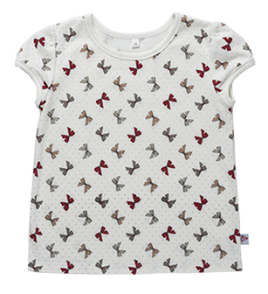 28 | 028GС0551 |  | Футболка с коротким, втачным рукавом со сборкой по окату, горловина и низ рукава обработаны окантовкой. | Бантики молоко | Футболка выполнена из интерлока 100% Хлопок | 98 |  | 239 ₽ | 222 ₽ | 203 ₽ | - ₽ | - ₽ | - ₽
 | 028GС0551 |  |  | Бантики молоко |  | 104 |  | 239 ₽ | 222 ₽ | 203 ₽ | - ₽ | - ₽ | - ₽
 | 028GС0551 |  |  | Бантики молоко |  | 110 |  |  |  | 203 ₽ | - ₽ | - ₽ | - ₽
 | 028GС0551 |  |  | Бантики молоко |  | 116 |  |  |  | 203 ₽ | - ₽ | - ₽ | - ₽
 | 028GС0551 |  |  | Бантики молоко |  | 122 |  |  |  | 203 ₽ | - ₽ | - ₽ | - ₽
 | 028GС0551 |  |  | Бантики молоко |  | 128 |  |  |  | 203 ₽ | - ₽ | - ₽ | - ₽
 | 028GС0551 |  |  |  |  |  |  |  |  | 203 ₽ | - ₽ | - ₽ | - ₽
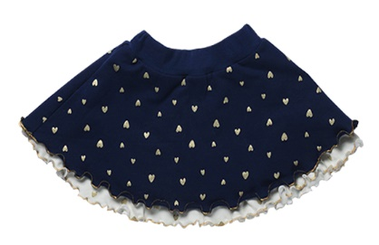 31 | 028GС0738 |  | Юбка на подкладке, пояс на резинке. Из-под юбки выглядывает декоративный волан подкладки. | Синий сердечки молоко | Юбка выполнена из футера 97%Хлопок, 3%эластан, подклака с воланом 100% Хлопок | 98 |  | 458 ₽ | 426 ₽ | 389 ₽ | - ₽ | - ₽ | - ₽
 | 028GС0738 |  |  | Синий сердечки молоко |  | 104 |  | 458 ₽ | 426 ₽ | 389 ₽ | - ₽ | - ₽ | - ₽
 | 028GС0738 |  |  | Синий сердечки молоко |  | 110 |  |  |  | 389 ₽ | - ₽ | - ₽ | - ₽
 | 028GС0738 |  |  | Синий сердечки молоко |  | 116 |  |  |  | 389 ₽ | - ₽ | - ₽ | - ₽
 | 028GС0738 |  |  | Синий сердечки молоко |  | 122 |  |  |  | 389 ₽ | - ₽ | - ₽ | - ₽
 | 028GС0738 |  |  | Синий сердечки молоко |  | 128 |  |  |  | 389 ₽ | - ₽ | - ₽ | - ₽
 | 028GС0738 |  |  |  |  |  |  |  |  | 389 ₽ | - ₽ | - ₽ | - ₽
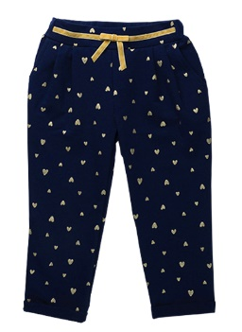 30 | 028GС0646 |  | Брюки с карманами и складками по талии, с передней вставкой пояса, по которой настрочена бархатная лента, по центру бант, пояс спинки с резинкой. По низу обработаны отвороты. | Синий сердечки | Брюки выполнены из футера 97%Хлопок, 3%эластан | 98 |  | 473 ₽ | 440 ₽ | 402 ₽ | - ₽ | - ₽ | - ₽
 | 028GС0646 |  |  | Синий сердечки |  | 104 |  | 473 ₽ | 440 ₽ | 402 ₽ | - ₽ | - ₽ | - ₽
 | 028GС0646 |  |  | Синий сердечки |  | 110 |  |  |  | 402 ₽ | - ₽ | - ₽ | - ₽
 | 028GС0646 |  |  | Синий сердечки |  | 116 |  |  |  | 402 ₽ | - ₽ | - ₽ | - ₽
 | 028GС0646 |  |  | Синий сердечки |  | 122 |  |  |  | 402 ₽ | - ₽ | - ₽ | - ₽
 | 028GС0646 |  |  | Синий сердечки |  | 128 |  |  |  | 402 ₽ | - ₽ | - ₽ | - ₽
 | 028GС0646 |  |  |  |  |  |  |  |  | 402 ₽ | - ₽ | - ₽ | - ₽
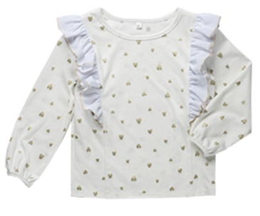 34 | 028GС0443 |  | Блузка из интерлока с длинным втачным рукавом на окантовке, горловина окантована, в рельефных швах переда и спинки обработаны рюши из шифона. | Сердечки молоко | Блузка выполнена из интерлока 100% Хлопок | 98 |  | 387 ₽ | 360 ₽ | 329 ₽ | - ₽ | - ₽ | - ₽
 | 028GС0443 |  |  | Сердечки молоко |  | 104 |  | 387 ₽ | 360 ₽ | 329 ₽ | - ₽ | - ₽ | - ₽
 | 028GС0443 |  |  | Сердечки молоко |  | 110 |  |  |  | 329 ₽ | - ₽ | - ₽ | - ₽
 | 028GС0443 |  |  | Сердечки молоко |  | 116 |  |  |  | 329 ₽ | - ₽ | - ₽ | - ₽
 | 028GС0443 |  |  | Сердечки молоко |  | 122 |  |  |  | 329 ₽ | - ₽ | - ₽ | - ₽
 | 028GС0443 |  |  | Сердечки молоко |  | 128 |  |  |  | 329 ₽ | - ₽ | - ₽ | - ₽
 | 028GС0443 |  |  |  |  |  |  |  |  | 329 ₽ | - ₽ | - ₽ | - ₽
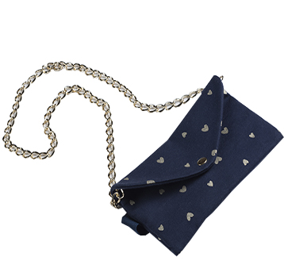 40 | 028GС1454 |  | Сумка-клатч на подкладке с застежкой на кнопку, со съёмным ремнём для ношения на поясе и ручкой цепочкой. | Синий сердечки | Сумка-клатч выполнена из футера 97% Хлопок, 3% эластан | TU |  | 335 ₽ | 312 ₽ | 285 ₽ | - ₽ | - ₽ | - ₽
 |  |  |  |  |  |  |  | 335 ₽ | 312 ₽ | 285 ₽ | - ₽ | - ₽ | - ₽
 |  |  |  |  |  |  |  |  |  | 285 ₽ | - ₽ | - ₽ | - ₽
 |  |  |  |  |  |  |  |  |  | 285 ₽ | - ₽ | - ₽ | - ₽
 |  |  |  |  |  |  |  |  |  | 285 ₽ | - ₽ | - ₽ | - ₽
 |  |  |  |  |  |  |  |  |  | 285 ₽ | - ₽ | - ₽ | - ₽
 |  |  |  |  |  |  |  |  |  | 285 ₽ | - ₽ | - ₽ | - ₽
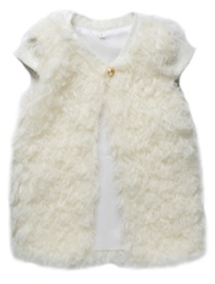 39 | 028GС0250 |  | Жилет из искусственного меха на подкладке, горловина обработана планкой, рукав крылышко, застежка на навесную петлю и декоративную пуговицу. Планка горловины и крылышко из рибаны. Жилет обтачен подкладкой . | Молоко | Жилет выполнен из искусственного меха 100% п/э, подклака 100% п/э, планка горловины и крылышко из рибаны 95% хлопок и 5% эластана | 98 |  | 535 ₽ | 498 ₽ | 455 ₽ | - ₽ | - ₽ | - ₽
 | 028GС0250 |  |  | Молоко |  | 104 |  | 535 ₽ | 498 ₽ | 455 ₽ | - ₽ | - ₽ | - ₽
 | 028GС0250 |  |  | Молоко |  | 110 | 1 |  |  | 455 ₽ | - ₽ | - ₽ | 455 ₽
 | 028GС0250 |  |  | Молоко |  | 116 |  |  |  | 455 ₽ | - ₽ | - ₽ | - ₽
 | 028GС0250 |  |  | Молоко |  | 122 |  |  |  | 455 ₽ | - ₽ | - ₽ | - ₽
 | 028GС0250 |  |  | Молоко |  | 128 | 1 |  |  | 455 ₽ | - ₽ | - ₽ | 455 ₽
 | 028GС0250 |  |  |  |  |  |  |  |  | 455 ₽ | - ₽ | - ₽ | - ₽
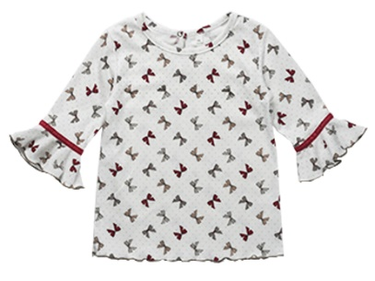 25 | 028GС0530 |  | Футболка с коротким, втачным рукавом по низу волан с настроченной бархатной лентой по шву притачивания, застежка в горловине спинки на кнопку. | Бантики молоко | Футболка выполнена из интерлока 100% Хлопок | 80 |  | 340 ₽ | 316 ₽ | 289 ₽ | - ₽ | - ₽ | - ₽
 | 028GС0530 |  |  | Бантики молоко |  | 86 |  | 340 ₽ | 316 ₽ | 289 ₽ | - ₽ | - ₽ | - ₽
 | 028GС0530 |  |  | Бантики молоко |  | 92 |  |  |  | 289 ₽ | - ₽ | - ₽ | - ₽
 | 028GС0530 |  |  |  |  |  |  |  |  | 289 ₽ | - ₽ | - ₽ | - ₽
 | 028GС0530 |  |  |  |  |  |  |  |  | 289 ₽ | - ₽ | - ₽ | - ₽
 | 028GС0530 |  |  |  |  |  |  |  |  | 289 ₽ | - ₽ | - ₽ | - ₽
 | 028GС0530 |  |  |  |  |  |  |  |  | 289 ₽ | - ₽ | - ₽ | - ₽
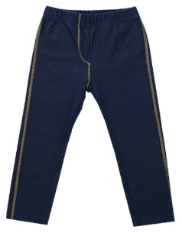 37 | 028GС0649 |  | Лосины с имитацией застежки гульфика, с накладными карманами на задних половинках, на резинке. Отделочные строчки золотыми нитками. | Синий | Лосины выполнены из трикотажного полотна 70% Хлопок, 25% п/э и 5% эластана | 98 |  | 388 ₽ | 361 ₽ | 330 ₽ | - ₽ | - ₽ | - ₽
 | 028GС0649 |  |  | Синий |  | 104 |  | 388 ₽ | 361 ₽ | 330 ₽ | - ₽ | - ₽ | - ₽
 | 028GС0649 |  |  | Синий |  | 110 |  |  |  | 330 ₽ | - ₽ | - ₽ | - ₽
 | 028GС0649 |  |  | Синий |  | 116 |  |  |  | 330 ₽ | - ₽ | - ₽ | - ₽
 | 028GС0649 |  |  | Синий |  | 122 |  |  |  | 330 ₽ | - ₽ | - ₽ | - ₽
 | 028GС0649 |  |  | Синий |  | 128 |  |  |  | 330 ₽ | - ₽ | - ₽ | - ₽
 | 028GС0649 |  |  |  |  |  |  |  |  | 330 ₽ | - ₽ | - ₽ | - ₽
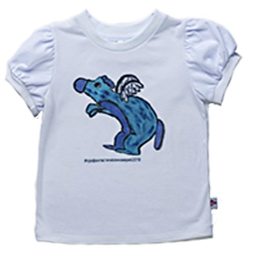 4 | 028GС0552А |  | Футболка с коротким рукавом со сборками по окату и низу рукава, низ рукава с узкой манжетой, горловина обработана планкой, застежка в левом плечевом шве на кнопки. Спереди эксклюзивная аппликация "фантастические звери" (победители конкурса детского рисунка) | Белый | Футболка выполнена из кулирки 100% Хлопок,отделка: рибана 95% хлопок и 5% эластана, белый (аппликация) | 98 |  | 253 ₽ | 235 ₽ | 215 ₽ | - ₽ | - ₽ | - ₽
 | 028GС0552А |  |  | Белый |  | 104 |  | 253 ₽ | 235 ₽ | 215 ₽ | - ₽ | - ₽ | - ₽
 | 028GС0552А |  |  | Белый |  | 110 |  |  |  | 215 ₽ | - ₽ | - ₽ | - ₽
 | 028GС0552А |  |  | Белый |  | 116 |  |  |  | 215 ₽ | - ₽ | - ₽ | - ₽
 | 028GС0552А |  |  | Белый |  | 122 |  |  |  | 215 ₽ | - ₽ | - ₽ | - ₽
 | 028GС0552А |  |  | Белый |  | 128 |  |  |  | 215 ₽ | - ₽ | - ₽ | - ₽
 |  |  |  |  |  |  |  |  |  | 215 ₽ | - ₽ | - ₽ | - ₽
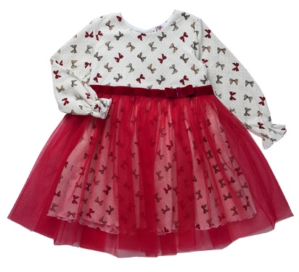 33 | 028GС0834 |  | Платье с длинным, втачным рукавом с резиночкой по низу, отрезное по линии талии, лиф на подкладке, по горловине застежка в разрезе спинки на пуговицу. По талии настрочена бархатная тесьма с бантом с левой стороны и двойной юбкой из фатина. | Бантики молоко/бордо | Платье выполнено из интерлока 100% хлопок, фатин 100% п/э | 98 |  | 693 ₽ | 644 ₽ | 589 ₽ | - ₽ | - ₽ | - ₽
 | 028GС0834 |  |  | Бантики молоко/бордо |  | 104 |  | 693 ₽ | 644 ₽ | 589 ₽ | - ₽ | - ₽ | - ₽
 | 028GС0834 |  |  | Бантики молоко/бордо |  | 110 |  |  |  | 589 ₽ | - ₽ | - ₽ | - ₽
 | 028GС0834 |  |  | Бантики молоко/бордо |  | 116 |  |  |  | 589 ₽ | - ₽ | - ₽ | - ₽
 | 028GС0834 |  |  | Бантики молоко/бордо |  | 122 |  |  |  | 589 ₽ | - ₽ | - ₽ | - ₽
 | 028GС0834 |  |  | Бантики молоко/бордо |  | 128 |  |  |  | 589 ₽ | - ₽ | - ₽ | - ₽
 | 028GС0834 |  |  |  |  |  |  |  |  | 589 ₽ | - ₽ | - ₽ | - ₽
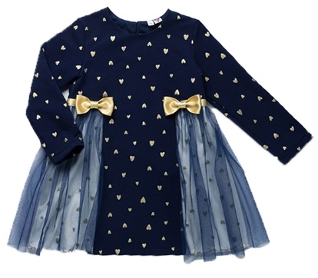 35 | 028GС0841 |  | Платье с длинным, втачным рукавом, отрезное по бокам по линии талии, бочки юбки верхние из фатина, лиф на подкладке. По горловине застежка в разрезе спинки на пуговицу. По бокам юбки настрочена атласная лента с бантами. | Синий сердечки | Платье выполнено из футера 97%Хлопок, 3% эластан, подкладка бочков из интерлока 100% хлопок, фатин 100% п/э | 98 |  | 693 ₽ | 644 ₽ | 589 ₽ | - ₽ | - ₽ | - ₽
 | 028GС0841 |  |  | Синий сердечки |  | 104 |  | 693 ₽ | 644 ₽ | 589 ₽ | - ₽ | - ₽ | - ₽
 | 028GС0841 |  |  | Синий сердечки |  | 110 |  |  |  | 589 ₽ | - ₽ | - ₽ | - ₽
 | 028GС0841 |  |  | Синий сердечки |  | 116 |  |  |  | 589 ₽ | - ₽ | - ₽ | - ₽
 | 028GС0841 |  |  | Синий сердечки |  | 122 |  |  |  | 589 ₽ | - ₽ | - ₽ | - ₽
 | 028GС0841 |  |  | Синий сердечки |  | 128 |  |  |  | 589 ₽ | - ₽ | - ₽ | - ₽
 | 028GС0841 |  |  |  |  |  |  |  |  | 589 ₽ | - ₽ | - ₽ | - ₽
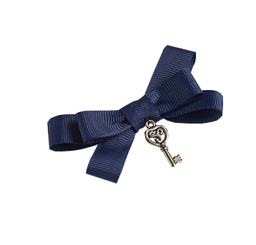 41 | 028GС1357 |  | Брошь на булавке с бантом из репсовой ленты и металлическим ключиком | Синий/золото | Брошь выполнена из текстиля и металла | TU | 1 | 116 ₽ | 108 ₽ | 99 ₽ | 116 ₽ | 108 ₽ | 99 ₽
 |  |  |  |  |  |  |  | 116 ₽ | 108 ₽ | 99 ₽ | - ₽ | - ₽ | - ₽
 |  |  |  |  |  |  |  |  |  | 99 ₽ | - ₽ | - ₽ | - ₽
 | 0 |  |  |  |  |  |  |  |  | 99 ₽ | - ₽ | - ₽ | - ₽
 |  |  |  |  |  |  |  |  |  | 99 ₽ | - ₽ | - ₽ | - ₽
 |  |  |  |  |  |  |  |  |  | 99 ₽ | - ₽ | - ₽ | - ₽
 |  |  |  |  |  |  |  |  |  | 99 ₽ | - ₽ | - ₽ | - ₽
42 | 028GС1256 |  | Заколка с бантом из бархатной тесьмы и полубусиной "жемчужина" | Бежевый | Заколка с бантом из бархатной тесьмы и полубусиной "жемчужина" | TU |  | 42 ₽ | 39 ₽ | 36 ₽ | - ₽ | - ₽ | - ₽
 |  |  |  |  |  |  |  | 42 ₽ | 39 ₽ | 36 ₽ | - ₽ | - ₽ | - ₽
 |  |  |  |  |  |  |  |  |  | 36 ₽ | - ₽ | - ₽ | - ₽
 |  |  |  |  |  |  |  |  |  | 36 ₽ | - ₽ | - ₽ | - ₽
 |  |  |  |  |  |  |  |  |  | 36 ₽ | - ₽ | - ₽ | - ₽
 |  |  |  |  |  |  |  |  |  | 36 ₽ | - ₽ | - ₽ | - ₽
 |  |  |  |  |  |  |  |  |  | 36 ₽ | - ₽ | - ₽ | - ₽
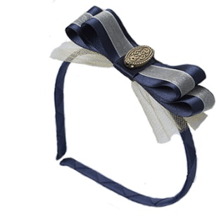 43 | 028GС1255 |  | Обруч с бантом из бархатной тесьмы и полубусиной "жемчужина" | Синий | Обруч с бантом из атласной и капроновой ленты, и металла | TU |  | 233 ₽ | 217 ₽ | 198 ₽ | - ₽ | - ₽ | - ₽
 |  |  |  |  |  |  |  | 233 ₽ | 217 ₽ | 198 ₽ | - ₽ | - ₽ | - ₽
 |  |  |  |  |  |  |  |  |  | 198 ₽ | - ₽ | - ₽ | - ₽
 |  |  |  |  |  |  |  |  |  | 198 ₽ | - ₽ | - ₽ | - ₽
 |  |  |  |  |  |  |  |  |  | 198 ₽ | - ₽ | - ₽ | - ₽
 |  |  |  |  |  |  |  |  |  | 198 ₽ | - ₽ | - ₽ | - ₽
 |  |  |  |  |  |  |  |  |  | 198 ₽ | - ₽ | - ₽ | - ₽
 |  |  |  |  |  |  | Итого | 116 ₽ | 108 ₽ | 2,405 ₽

